NOVIEMBRE 2025
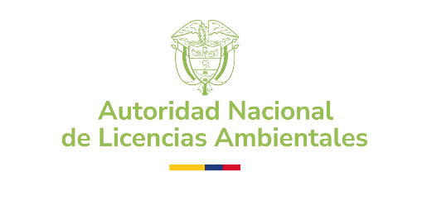 | AUTORIDAD NACIONAL DE LICENCIAS AMBIENTALES - ANLA PROCESOS CONTRACTUALES CONTRATACIÓN REALIZADA - PERIODO: NOVIEMBRE 2025
NOMBRE | No CONTRATO | MODALIDAD DE SELECCIÓN | TIPO DE CONTRATO | RECURSO | FECHA INICIO | FECHA DE TERMINACIÓN | VALOR INICIAL | OBJETO | LINK SECOP
HEIMCORE S.A.S | 1579-2025 | SELECCIÓN ABREVIADA | CONTRATO DE COMPRAVENTA | ANLA | 2025-11-07 | 2025-12-22 | $ 444,933,000.00 | 10-0-14-34- Fortalecer el Sistema de Gestión de Seguridad de la Información SGSI para la Autoridad Nacional de Licencias Ambientales anla a través de los componentes de hardware, licenciamiento y soporte especializado de seguridad perimetral para la protección y prevención ante desbordamiento de peticiones de red, y para realizar la protección por firewall de aplicaciones web; asi como la garantia del hardware de los equipos actuales con que cuenta la Entidad. | https://community.secop.gov.co/Public/Tendering/OpportunityDetail/Index?noticeUID=CO1.NTC.8943784&isFromPublicArea=True&isModal=False
UNIÓN TEMPORAL HRED SEGURIDAD 2025 | 1580-2025 | SELECCIÓN ABREVIADA | CONTRATO DE COMPRAVENTA | ANLA | 2025-11-18 | 2025-12-15 | $ 261,232,514.30 | 10-0-14-10- Adquirir los componentes de Software de seguridad para punto final de TRENDMICRO para la protección y prevención del malware así como los servicios de instalación, configuración, migración y puesta en marcha en la plataforma tecnológica de la Autoridad Nacional de Licencias Ambientales - ANLA. | https://community.secop.gov.co/Public/Tendering/OpportunityDetail/Index?noticeUID=CO1.NTC.8943923&isFromPublicArea=True&isModal=False

